Accueil
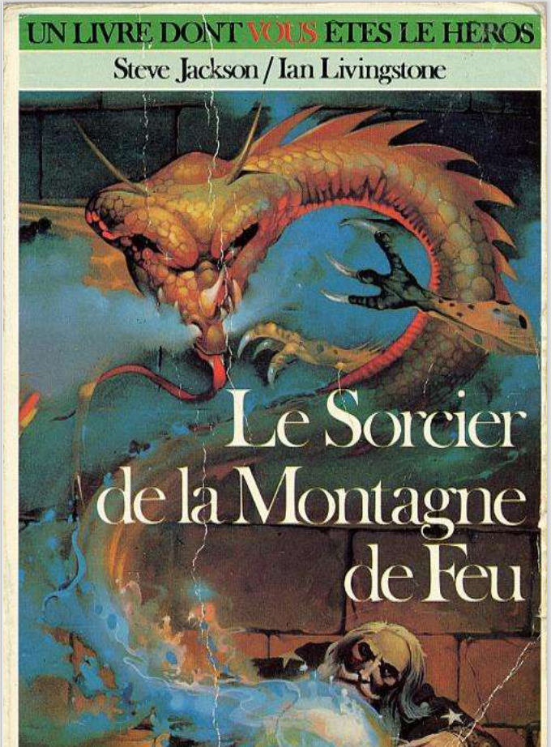
 | Steve Jackson et lan Livingstone
 | Le Sorcier de la Montagne de Feu
 | Illustrations de Russ Nicholson
 | Traduit de l'anglais par Camille Fabien

 | Feuilles de calcul à usage strictement pédagogique

